과제비_1.6개월
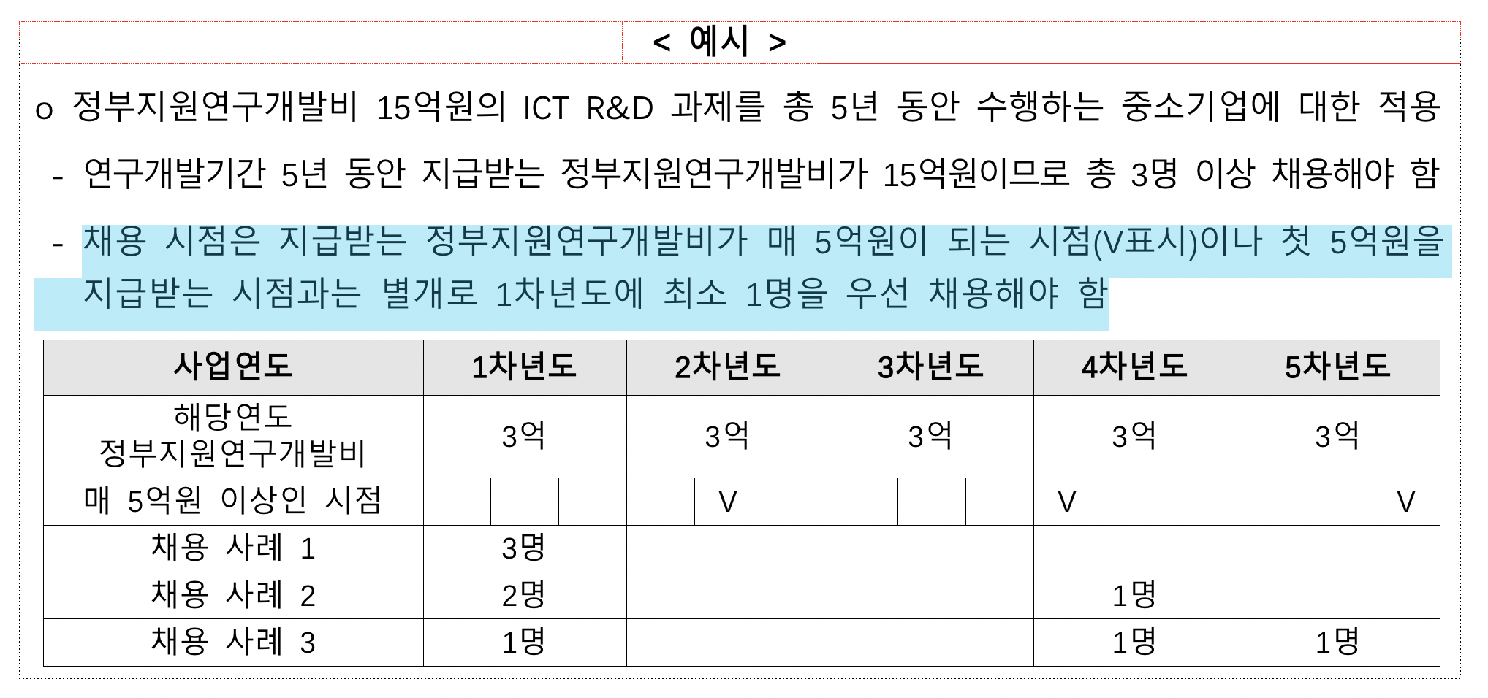
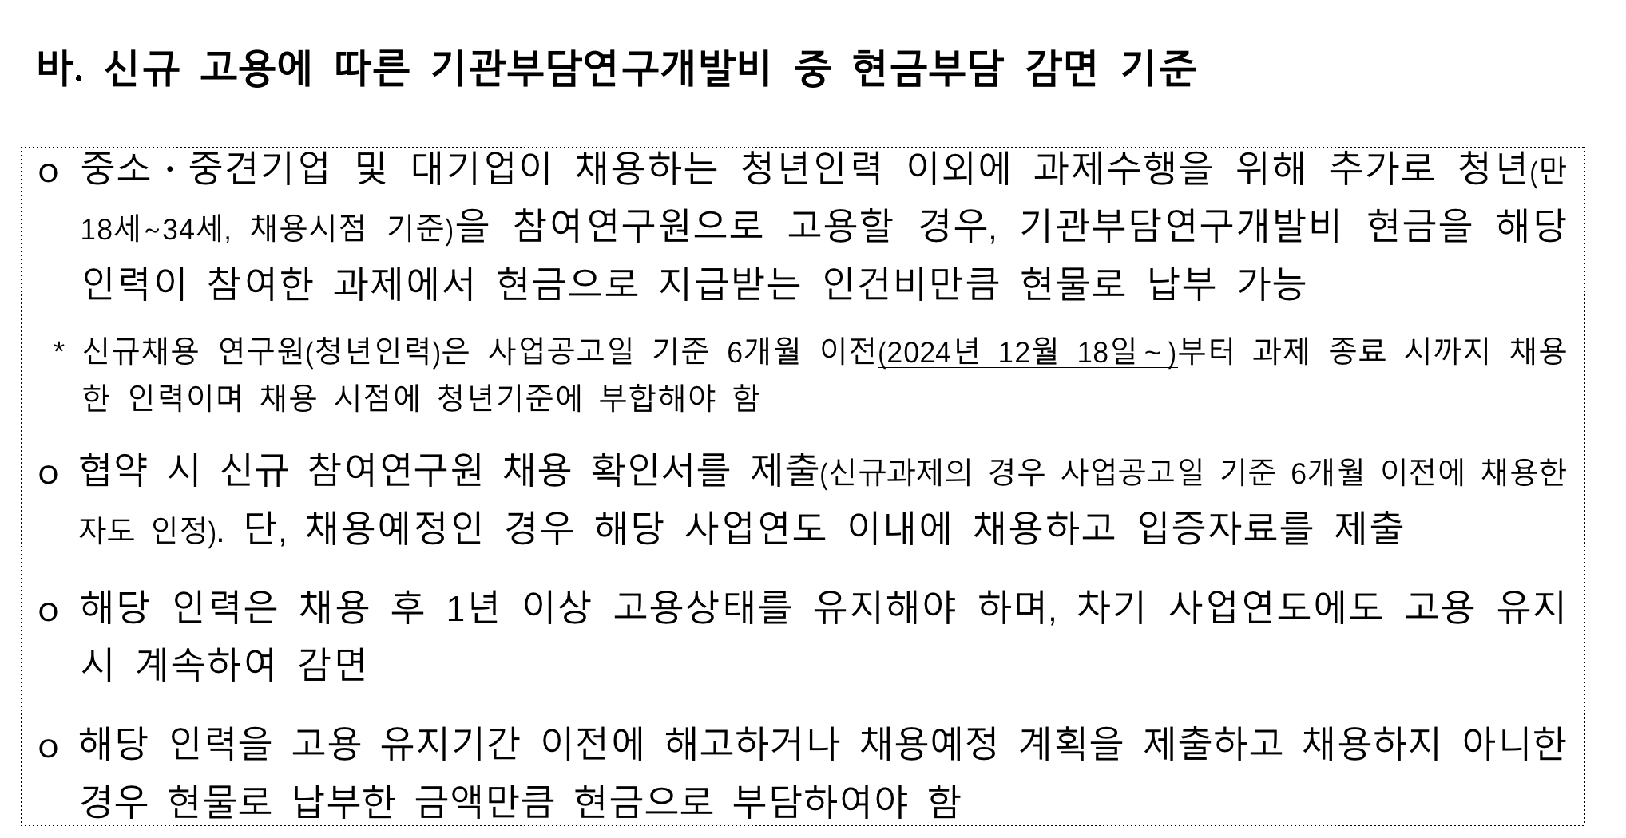
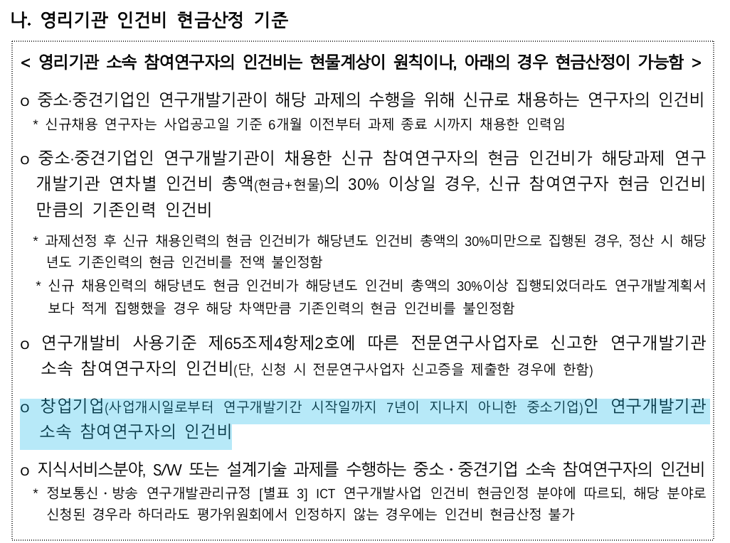
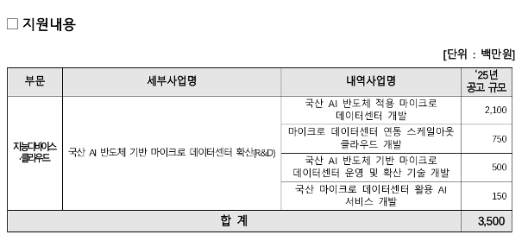
 |  |  |  | 총사업비 | 134000
1차년도 | 출연금 | 100000 |  | 출연금 | 74.63% |  | 34000
 | 현금 | 4000 |  | 현금 | 2.99% |  | 11.76%
 | 현물 | 30000 |  | 현물 | 22.39%
 |  |  |  | 자기부담 | 25.37% |  |  | 0

인건비 |  |  |  |  |  | 6 | 개월
 | 구 분 | 인력구분 | 성명 | 직위(연구소등록) | 실지급액(A) | 참여율(%)(B) | 합 계(AxB/100) |  |  |  | 현금합계 | 현물합계
 |  |  |  |  |  |  | 현 금 | 현 물 | 계 |  | 104,000 | 30,000
 |  |  | 박문식 | 대표 | 120,000 | 50% |  | 30,000 |  |  |  | 0
 |  |  | 박문식 | 대표 | 120,000 | 20% | 12,000
 |  |  | 장길석 | 수석 | 90,000 | 75% | 33,750
 |  |  | 김현기 | 책임 | 80,000 | 75% | 30,000
 |  |  |  |  |  | 5%
 |  |  |  |  |  | 20%
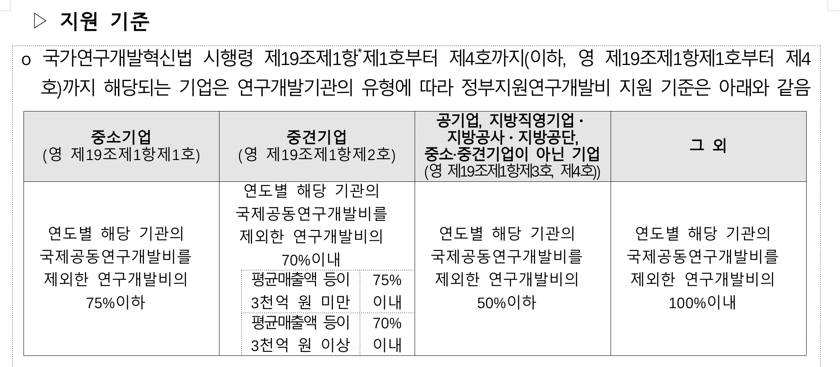
 |  |  |  |  |  | 20%
 |  |  |  |  |  | 20%
 |  |  |  |  |  | 10%
 |  |  |  |  |  | 20%
 |  |  |  |  |  | 13%
 |  |  |  |  |  | 100%
 |  |  |  |  |  | 100%
 |  | 소 계 |  |  |  |  | 75,750 | 30,000
 | 합 계 |  |  |  |  |  | 0 | 105,750 | 78.918%

연구시설․장비 및 재료비
 | 구분 | 내역 | 단가 | 회수 |  |  | 금액 |  | 비고
 |  |  |  |  |  |  | 현금 | 현물

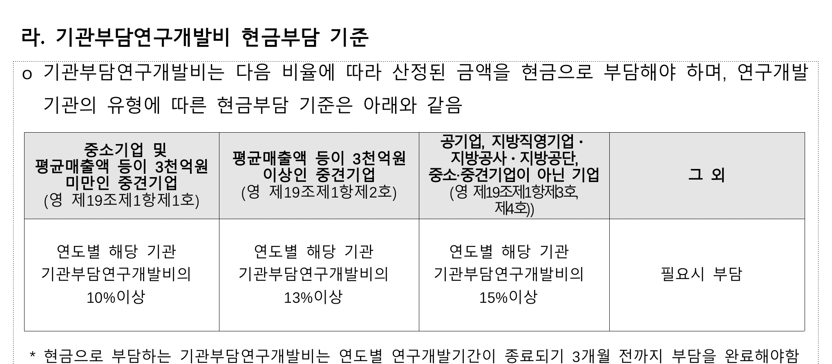
 | 기계장치 | L7 라우터 | 3000 |  |  |  | 0
 |  | 네트워크 스위치 | 2000 |  |  |  | 0
 |  | 보안 방화벽 장비 | 4000 |  |  |  | 0
 |  | 비상전원공급장치 | 6000 |  |  |  | 0
 |  | 로드밸런스 및 API 서버 | 10000 |  |  |  | 0

 | 재료비 | 파일 서버 스토리지용 디스크 | 300 |  |  |  | 0
 | 클라우드 | 클라우드 시험 사용료 | 1000 | 6 |  |  | 6,000 | 0
 |  |  |  |  |  |  | 0 | 0
 |  |  |  |  |  |  | 0 | 0
 |  | 소 계 |  |  |  |  | 6,000 | 0
 | 합계 |  |  |  |  |  |  | 6,000 | 4.478%

연구활동비
 | 구분 | 내역 | 단가 | 회수 |  |  | 금액 |  | 비고
 |  |  |  |  |  |  | 현금 | 현물

 | 특허 | 솔루션 특허 | 1500 |  |  |  | 0 | 0

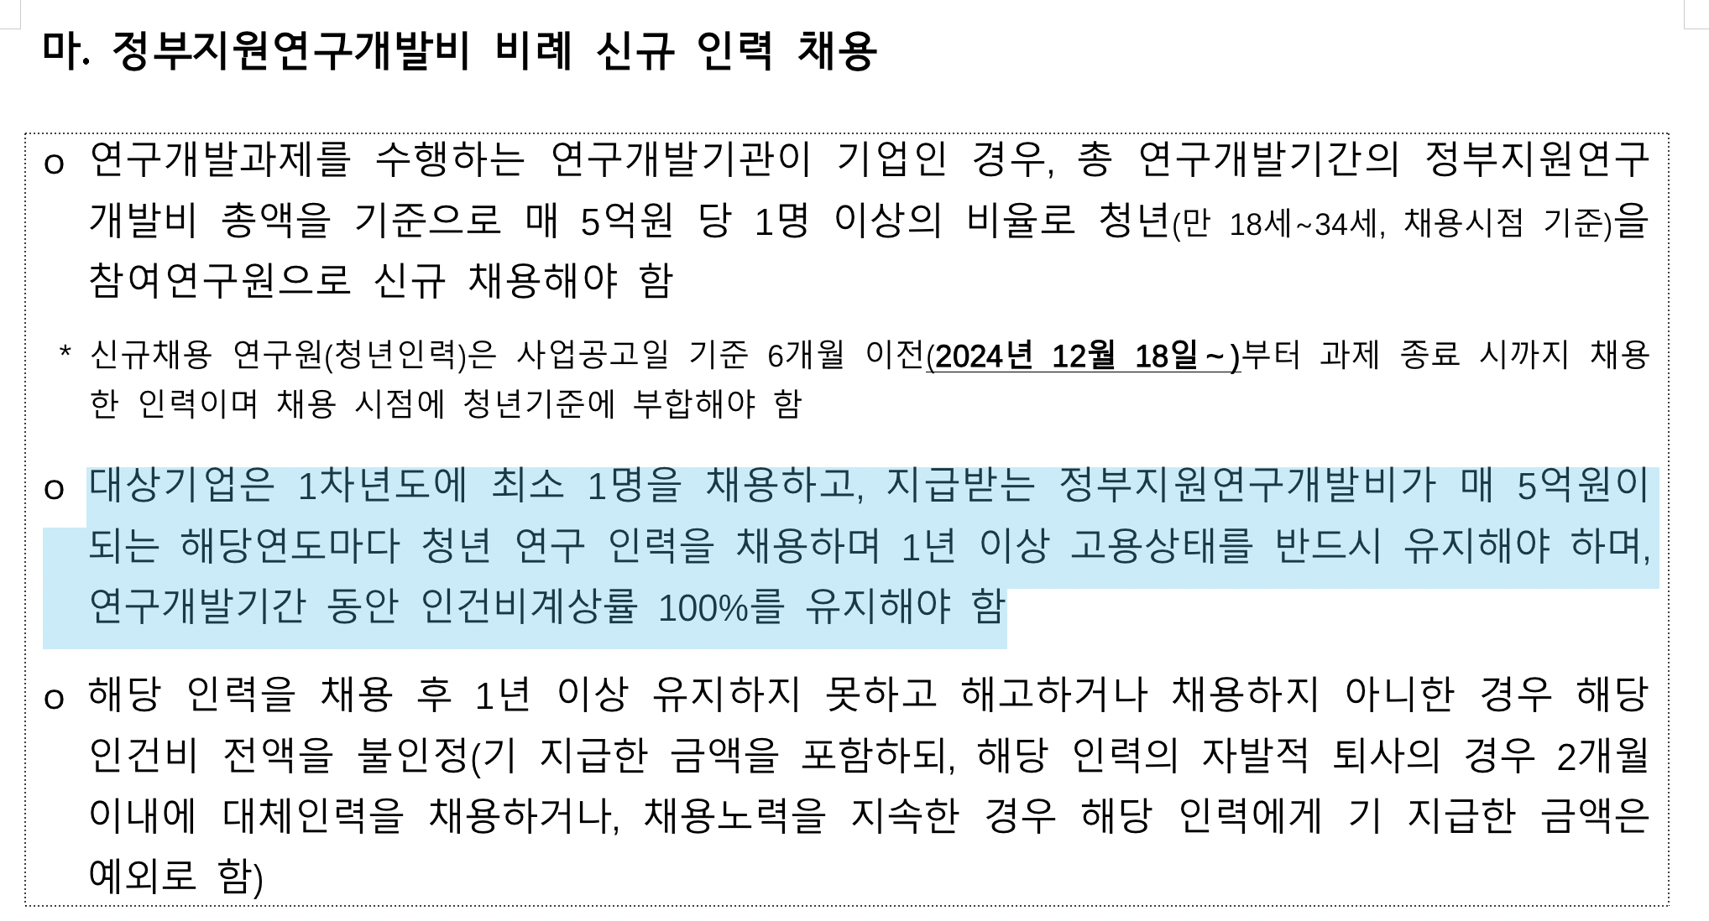
 | 지급 수수료 |  | 1500 |  |  |  | 0 | 0
 |  |  |  |  |  |  | 0
 | 전문가 활용비 |  | 300 | 3 |  |  | 900
 | 도서비 |  | 200 | 10 |  |  | 2,000
 | 기타회의비 |  | 435 | 10 |  |  | 4,350
 |  |  |  |  |  |  | 0
 |  |  |  |  |  |  | 0
 | 광고 선전비 | 홍보물 제작비 | 2000 |  |  |  | 0
 |  | 세미나 개최비 | 3000 |  |  |  | 0
 |  |  |  |  |  |  | 0
 | 연구수당 |  | 15000 | 1 |  |  | 15,000 |  | 11.194% | 14% | 인건비대비
 |  |  |  |  |  |  | 0 | 0
 |  | 소 계 |  |  |  |  | 22,250 | 0
 | 합계 |  |  |  |  |  |  | 22,250 | 16.604%
 |  |  |  |  |  |  | 7,250
 |  |  |  |  |  |  | 3625

과제비_2.12개월

 |  |  |  | 총사업비 | 134000
2차년도 | 출연금 | 100000 |  | 출연금 | 74.63% |  | 34000
 | 현금 | 4000 |  | 현금 | 2.99% |  | 11.76%
 | 현물 | 30000 |  | 현물 | 22.39%
 |  |  |  | 자기부담 | 25.37% |  |  | 0

인건비 |  |  |  |  |  | 12 | 개월
 | 구 분 | 인력구분 | 성명 | 직위(연구소등록) | 실지급액(A) | 참여율(%)(B) | 합 계(AxB/100) |  |  |  | 현금합계 | 현물합계
 |  |  |  |  |  |  | 현 금 | 현 물 | 계 |  | 104,000 | 30,000
 |  |  | 박문식 | 대표 | 120,000 | 25% |  | 30,000 |  |  |  | 0
 |  |  | 박문식 | 대표 | 120,000 |  | 0
 |  |  | 장길석 | 수석 | 90,000 | 50% | 45,000
 |  |  | 김현기 | 책임 | 80,000 | 50% | 40,000
 |  |  |  |  |  | 5%
 |  |  | 신규 |  | 60,000 |  | 0
 |  |  |  |  |  | 20%
 |  |  |  |  |  | 20%
 |  |  |  |  |  | 10%
 |  |  |  |  |  | 20%
 |  |  |  |  |  | 13%
 |  |  |  |  |  | 100%
 |  |  |  |  |  | 100%
 |  | 소 계 |  |  |  |  | 85,000 | 30,000
 | 합 계 |  |  |  |  |  | 0 | 115,000 | 85.821%

연구시설․장비 및 재료비
 | 구분 | 내역 | 단가 | 회수 |  |  | 금액 |  | 비고
 |  |  |  |  |  |  | 현금 | 현물

 | 기계장치 | L7 라우터 | 3000 |  |  |  | 0
 |  | 네트워크 스위치 | 2000 |  |  |  | 0
 |  | 보안 방화벽 장비 | 4000 |  |  |  | 0
 |  | 비상전원공급장치 | 6000 |  |  |  | 0
 |  | 로드밸런스 및 API 서버 | 10000 |  |  |  | 0

 | 재료비 | 파일 서버 스토리지용 디스크 | 300 |  |  |  | 0
 | 클라우드 | 클라우드 시험 사용료 | 300 | 12 |  |  | 3,600 | 0
 |  |  |  |  |  |  | 0 | 0
 |  |  |  |  |  |  | 0 | 0
 |  | 소 계 |  |  |  |  | 3,600 | 0
 | 합계 |  |  |  |  |  |  | 3,600 | 2.687%

연구활동비
 | 구분 | 내역 | 단가 | 회수 |  |  | 금액 |  | 비고
 |  |  |  |  |  |  | 현금 | 현물

 | 특허 | 솔루션 특허 | 150 |  |  |  | 0 | 0

 | 지급 수수료 |  | 1500 |  |  |  | 0 | 0
 |  |  |  |  |  |  | 0
 | 전문가 활용비 |  | 300 | 3 |  |  | 900
 | 도서비 |  | 200 | 10 |  |  | 2,000
 | 기타회의비 |  | 250 | 10 |  |  | 2,500
 |  |  |  |  |  |  | 0
 |  |  |  |  |  |  | 0
 | 광고 선전비 | 홍보물 제작비 | 2000 |  |  |  | 0
 |  | 세미나 개최비 | 3000 |  |  |  | 0
 |  |  |  |  |  |  | 0
 | 연구수당 |  | 10000 | 1 |  |  | 10,000 |  | 7.463% | 9% | 인건비대비
 |  |  |  |  |  |  | 0 | 0
 |  | 소 계 |  |  |  |  | 15,400 | 0
 | 합계 |  |  |  |  |  |  | 15,400 | 11.493%
 |  |  |  |  |  |  | 5,400
 |  |  |  |  |  |  | 2700

